Tipps
Den Ausdruck anpassen |  | EASY4ME

Kontrolliere jede Übung in der Seitenansicht!
Mit der Registerkarte Seitenlayout / Seite einrichten kannst du die |  |  | Falls das Video nicht funktioniert, verwende diesen Link:
Ausdruckoptionen bestimmen. |  |  | https://www.youtube.com/watch?feature=player_embedded&v=0hHHHfpwzi8
Verwende für den Ausdruck einen PDF-Drucker, wie z.B. Microsoft Print to PDF!
Gib beim Ausdruck einen Dateinamen ein, damit das PDF-Dokument gespeichert werden kann. Öffne anschließend das PDF-Dokument und kontrolliere, ob die Druckeinstellungen korrekt waren! | 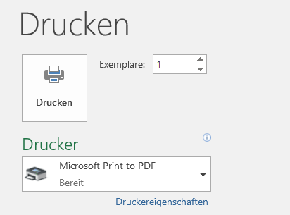

http://www.youtube.com/v/0hHHHfpwzi8

Übung 3
Bundesländer von Österreich

Bundesland | Hauptstadt | Bevölkerung | km² | Aufgaben:
Burgenland | Eisenstadt | 276,419 | 3,965 | - Der Ausdruck soll im Querformat erscheinen und auf eine Seite passen.
Kärnten | Klagenfurt | 559,440 | 9,536 | Seitenlayout > Seite einrichten > Ausrichtung
Niederösterreich | St. Pölten | 1,552,848 | 19,178 | - Schreibe in die Fußzeile links deinen Namen und füge rechts den Dateinamen ein.
Oberösterreich | Linz | 1,387,086 | 11,982 | Ansicht > Arbeitsmappenansichten > Seitenlayout
Salzburg | Salzburg | 521,238 | 7,154 | Bei Kopf-und Fußzeile: Verwende die Schaltfläche Dateiname!
Steiermark | Graz | 1,190,574 | 16,392
Tirol | Innsbruck | 683,317 | 12,648 | Drucke auf einem PDF-Drucker (z. B. Microsoft Print to PDF) aus und kontrolliere die Druckdatei!
Vorarlberg | Bregenz | 356,590 | 2,601
Wien | - | 1,590,242 | 415

 | Österreich | 8,117,754 | 83,871

Bevölkerung in Österreich
Fläche in km²

Übung 4
Verkaufszahlen |  |  |  |  | Aufgabe:
Spalte1 | Blusen | Hemden | Hosen | Stück Gesamt | - Drucke nur den Bereich A1:E10 aus!
Montag | 45 | 111 | 123 | 279 | Lege den Druckbereich fest:
Dienstag | 52 | 109 | 119 | 280 | Markiere den Bereich A1 bis E10
Mittwoch | 49 | 112 | 120 | 281 | Seitenlayout > Seite einrichten > Druckbereich > Druckbereich festlegen
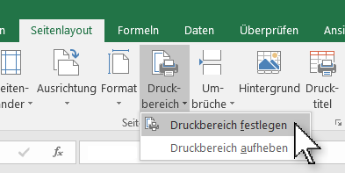
Donnerstag | 46 | 100 | 109 | 255
Freitag | 43 | 97 | 108 | 248
Samstag | 49 | 96 | 117 | 262

Gesamt | 284 | 625 | 696

 |  |  |  |  | Drucke auf einem PDF-Drucker (z. B. Microsoft Print to PDF) aus und kontrolliere die Druckdatei!

Dieser Text darf im Ausdruck nicht sichtbar sein |  |  |  |  | Dieser Text darf im Ausdruck nicht sichtbar sein

Dieser Text darf im Ausdruck nicht sichtbar sein |  |  |  |  | Dieser Text darf im Ausdruck nicht sichtbar sein

Übung 5
Fertig gestellte Wohnungen
 |  |  | Aufgaben
Bundesland |  | Anzahl | - Lege den Druckbereich auf A1:C13 fest!
Burgenland | B | 1,450 | - Gib in die Fußzeile in der Mitte deinen Namen ein und lasse rechts den Dateinamen anzeigen!
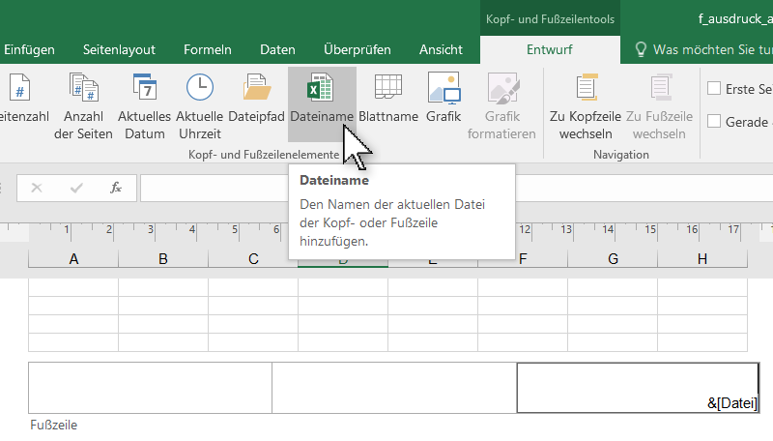
Kärnten | K | 3,755 | Den Platzhalter für den Dateinamen einsetzen:
Niederösterreich | N | 10,282
Oberösterreich | O | 9,148
Salzburg | S | 5,093
Steiermark | St | 7,641
Tirol | T | 5,925
Vorarlberg | V | 2,769
Wien | W | 11,921
Summe: |  | 57,984

Dieses Diagramm wird nicht gedruckt!

